상품제안서
더마인드풀 5단 UV차단 초경량 암막 파스텔 고리형 양우산 색상 5종 | 상품코드: S46405

 |  |  |  |  |  |  | 02-713-8555 | www.synergygift.co.kr
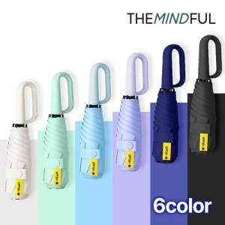

【상세/제작정보】

【인쇄/포장옵션】 | [손잡이] 실크, [손잡이] 레이저, [원단] 실크 / 포장지포장

【공급단가】 | 수량 | 50~ | 100~ | 300~ | 1,000~ | 3,000~
*VAT별도 | 단가 | 5,720원 | 5,580원 | 5,320원 | 5,140원 | 4,880원

【상품 URL】 | https://www.synergygift.co.kr:443/src/goods_detail.php?gdno=46405

